상품제안서
[액센] withSK 360도 무지향성 설계 액센SK102 블루투스 스피커 | 상품코드: F31220

 |  |  |  |  |  |  | 02-412-0044 | www.easy1.co.kr
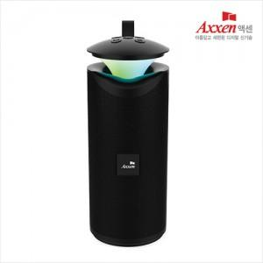

【상세/제작정보】 | 1박스 입수 수량 - 30개&nbsp; &nbsp; 1박스당 택배비 : 4,000원

【인쇄/포장옵션】 | 레이저, 풀칼라 / 포장지포장

【공급단가】 | 수량 | 50~ | 100~ | 500~ | 1,000~ | 2,000~
*VAT별도 | 단가 | 10,030원 | 9,860원 | 9,610원 | 9,450원 | 9,190원

【상품 URL】 | http://www.easy1.co.kr/src/goods_detail.php?gdno=31220

